Sheet1
 | 제품명 | 사진 | 설명 | 제조사 | 사이트 | 개수 | 가격(원)
1 | FR05-H101 set | 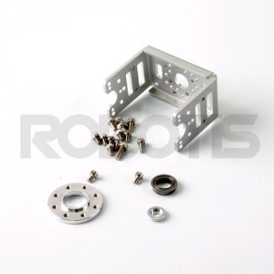 | 다이나믹 셀 전용 옵션 프레임 | (주)로보티즈 | http://www.robotis.com/shop/item.php?it_id=903-0151-000 | 4 | 110,000
2 | FR05-S101K Set | 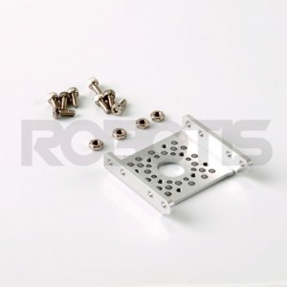 | 다이나믹 셀 전용 옵션 프레임 | (주)로보티즈 | http://www.robotis.com/shop/item.php?it_id=903-0152-000 | 6 | 79,200
3 | HN05-N102 Set | 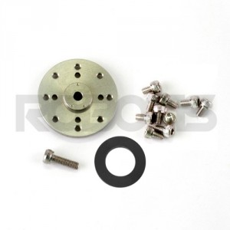 | EX-106, RX-64, MX-64용 혼입니다. | (주)로보티즈 | http://www.robotis.com/shop/item.php?it_id=903-0202-000 | 9 | 89,100
4 | 로봇 케이블-3P 200mm 10개 묶음 | 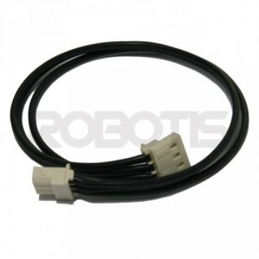 | 다이나믹셀 AX, MX 시리즈 TTL 버전용 3P 케이블 | (주)로보티즈 | http://www.robotis.com/shop/item.php?it_id=903-0078-000 | 6 | 15,400
5 | FR05-X101K Set | 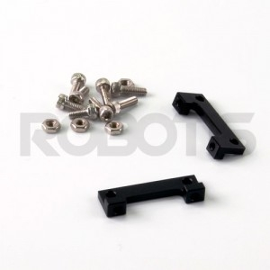 | 다이나믹 셀 전용 옵션 보조 프레임 | (주)로보티즈 | http://www.robotis.com/shop/item.php?it_id=903-0154-100 | 6 | 178,200
 |  | 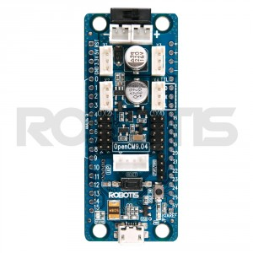 | opencm 9.04-c | 로보타즈 | http://www.robotis.com/shop/item.php?it_id=902-0084-040 | 1 | 19,800원
 | MPU-6050 |  | 자이로센서 |  | http://m.coupang.com/vm/products/57715567?itemId=200080555&q=Mpu 6050 | 2 | 10,000원

